Sheet1
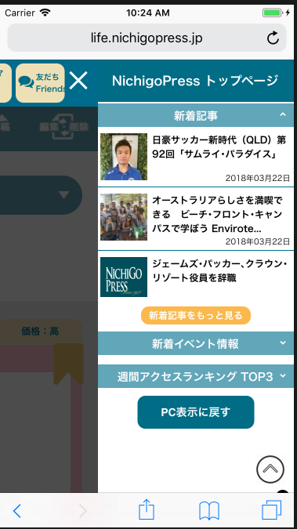
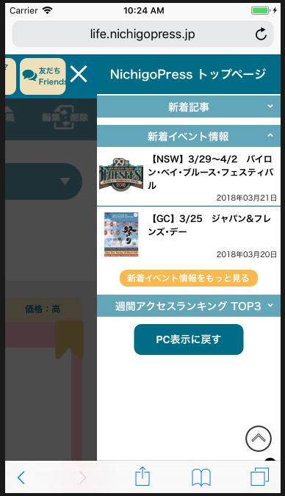
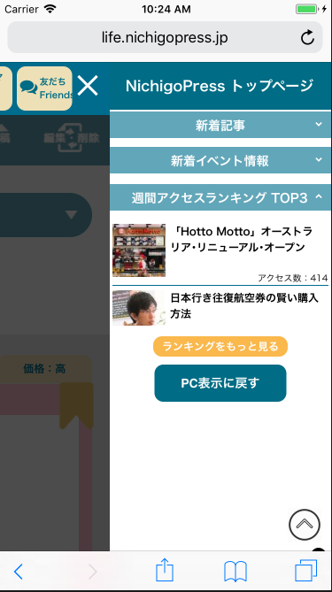

３件、見えるようにしてください。
Xin làm cho 3 cái đều được nhìn thấy

３件、見えるようにしてください。
Xin làm cho 3 cái đều được nhìn thấy

